المؤشرات الكلية

سوق العراق للاوراق المالية
جلسة الاربعاء 2026/7/29 |  |  |  | تقرير أسعار الأسهم المتداولة لسوق العراق للأوراق المالية
الجلسة (132)
الاسهم المتداولة المدرجة و OTC |  |  | 19,517,386,223 |  |  | قيمة الأسهم المتداولة المدرجة و OTC |  | 5,081,398,837 |  |  | صفقات الشركات المدرجة وOTC | 1335
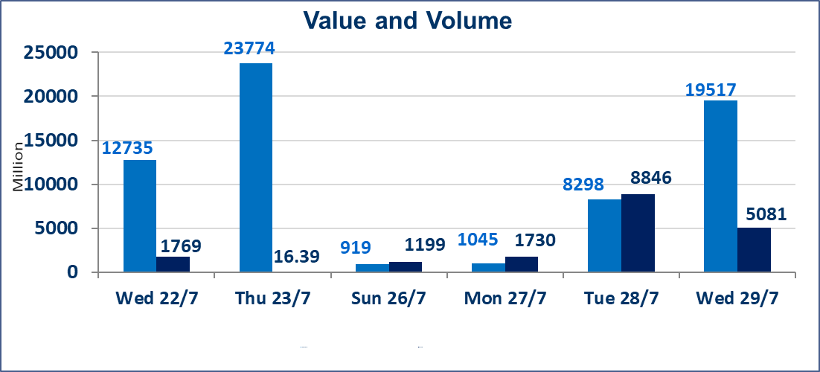
المؤشر60 ISX اليوم | 1040.75 |  | نقطة |  |  | المؤشر15 ISX اليوم | 1274.77 | نقطة
المؤشر 60 ISX السابق | 1061.39 |  | نقطة |  |  | المؤشر 15 ISX السابق | 1284.02 | نقطة
نسبة التغير | -1.94 |  | % |  |  | نسبة التغير | -0.72 | %
عدد النقاط | -20.64 |  | نقطة |  |  | عدد النقاط | -9.25 | نقطة

الشركات المدرجة | 103 | OTC | 21 | 124 |  | الشركات غير المتداولة المدرجة | 44 | OTC | 19 | 63
الشركات المتداولة | 43 | OTC | 2 | 45 |  | الشركات المرتفعة |  |  | 6
شركات الهيئة العامة |  |  |  | 8 |  | الشركات المنخفضة |  |  | 22
الموقوفة بقرار من هيأة الأوراق المالية |  |  |  | 8

 |  |  |  |  |  |  | 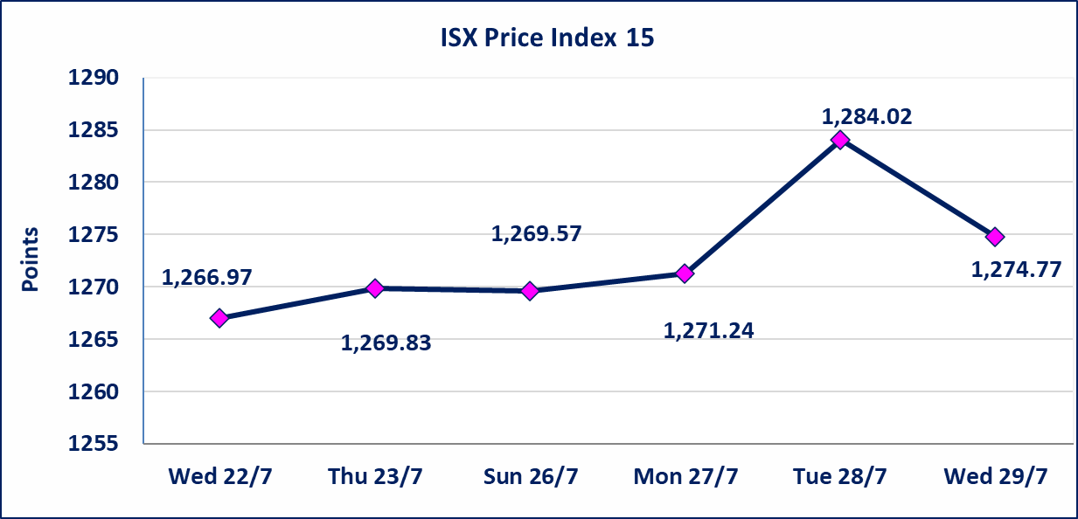

الاوامر الخاصة | نفذت شركة الاثمار(شراء) للوساطة و الحكمة (بيع للوساطة) أمر خاص على أسهم شركة مصرف نور العراق بعدد أسهم (18,500,000,000) سهم، وقيمة بلغت (3,700,000,000) دينار، في زمن الجلسة الاضافي (بعد الساعة 1 ظهراً) وفقاً لاجراءات تنفيذ الصفقات الكبيرة.
* | استنادا الى قرار الامانة العامة لمجلس الوزراء تقرر عدم تنظيم جلسة التداول ليومي الاثنين والثلاثاء 3و4 اب 2026 تزامنا مع احياء اربعينية الامام الحسين (عليه السلام) وستنظم الجلسات اعتبارا من يوم الاربعاء الموافق 5 اب 2026
اسيا للتامين(NSIA) | تم اطلاق التداول إعتباراً من جلسة الاربعاء 2026/7/29 بعد ايداع 5% من رأس المال او بعد مرور (21) يوم من تاريخ بدء الايداع في منصة الشركات غير المدرجة ISX-OTC.
اليم الازرق للتجارة العامة(SYAM) | سيتم اطلاق التداول اعتبار من جلسة الخميس 30 تموز 2026 في منصة الشركات OTC بعد انتهاء اجراءات مركز الايداع.
الوطنية للصناعات الغذائية (INFF) | تم البدء بعمليات ايداع شهادات اسهم المساهمين لشركة الوطنية للصناعات الغذائية إعتباراً من جلسة الاحد 2026/5/24 وسيتم اطلاق التداول لحين اكمال انتهاء الاجراءات في مركز الايداع في منصة الشركات غير المدرجة ISX-OTC.
الحد الأعلى والادنى للتغير في السعر | نسبة التغير الحدود الدنيا للحركة السعرية للاسهم من (5% الى 10%) والحدود العليا من(10% الى 25%)في كافة المنصات ماعدا منصة OTC.
Web site : www.isx-iq.net E-mail : info-isx@isx-iq.net |  |  |  |  | 07834000034 - 07711211522 : ص . ب :3607 العلوية الهاتف |  |  |  |  |  | بغداد /الكرادة/ قرب المسرح الوطني /مجاور مصرف الخليج التجاري

نسبة التغير
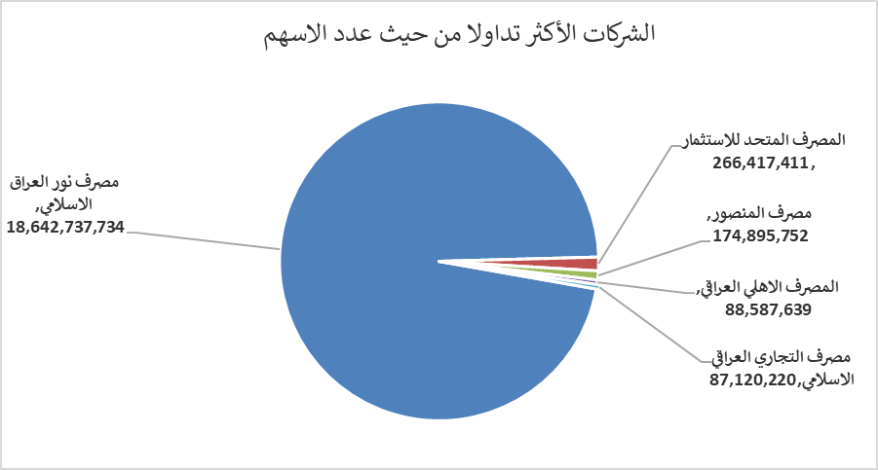
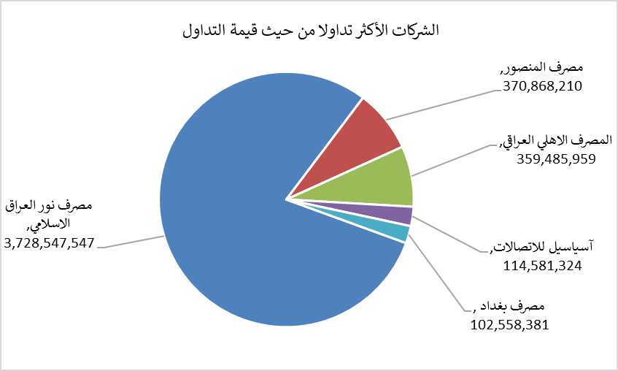
الشركات الأكثر ارتفاعاً وانخفاضاً

نسبة التغير لاسعار الاغلاق الاكثر ارتفاعاً |  |  |  | نسبة التغير لاسعار الاغلاق الاكثر انخفاضاً
اسم الشركة | اغلاق | التغير(%) | الاسهم المتداولة | اسم الشركة | اغلاق | التغير (%) | الاسهم المتداولة
مدينة العاب الكرخ السياحية | 4.500 | 8.96 | 144,450 | الوطنية لصناعات الاثاث المنزلي | 0.780 | -6.02 | 141,584
الخليج للتامين | 0.640 | 8.47 | 1,000,912 | مصرف الموصل للاستثمار | 0.160 | -5.88 | 4,698,679
بابل للانتاج الحيواني | 7.900 | 3.95 | 38,379 | العراقية لانتاج وتسويق اللحوم | 5.000 | -5.48 | 200,883
الكيمياوية والبلاستيكية | 1.900 | 1.06 | 14,658,925 | مصرف بغداد | 3.180 | -3.05 | 32,043,546
انتاج الالبسة الجاهزة | 2.520 | 0.80 | 10,000 | مصرف العراقي الاسلامي | 1.160 | -2.52 | 37,271,541

الشركات الاكثر نشاطا حسب الاسهم المتداولة (حجم التداول) |  |  |  | الشركات الاكثر نشاطا حسب القيمة المتداولة
اسم الشركة | اغلاق | التغير(%) | الاسهم المتداولة | اسم الشركة | اغلاق | التغير (%) | القيمة المتداولة
مصرف نور العراق الاسلامي | 0.200 | 0.00 | 18,642,737,734 | مصرف نور العراق الاسلامي | 0.200 | 0.00 | 3,728,547,547
المصرف المتحد للاستثمار | 0.060 | 0.00 | 266,417,411 | مصرف المنصور | 2.110 | -2.31 | 370,868,210
مصرف المنصور | 2.110 | -2.31 | 174,895,752 | المصرف الاهلي العراقي | 4.060 | -0.25 | 359,485,959
المصرف الاهلي العراقي | 4.060 | -0.25 | 88,587,639 | آسياسيل للاتصالات | 16.040 | -0.06 | 114,581,324
مصرف التجاري العراقي الاسلامي | 0.600 | -6.25 | 87,120,220 | مصرف بغداد | 3.180 | -3.05 | 102,558,381

